1
República de Panamá
CONTRALORÍA GENERAL DE LA REPÚBLICA
Instituto Nacional de Estadística y Censo

CAPACIDAD INSTALADA DE GENERACIÓN ELÉCTRICA EN LA REPÚBLICA: AÑOS 2017-21

Año |  | Capacidad instalada (en mega watts)
 |  | Total | Centrales hidroeléctricas | Plantas termoeléctricas | Centrales eólicas | Plantas solares | Biogas | Gas natural

2017 |  | 3,423.3 | 1,777.3 | 1,224.9 | 270.0 | 143.0 | 8.1 | -
2018 |  | 4,152.7 | 1,776.7 | 1,527.9 | 270.0 | 189.0 | 8.1 | 381.0
2019 |  | 4,090.9 | 1,795.5 | 1,438.4 | 270.0 | 197.9 | 8.1 | 381.0
2020 |  | 4,136.7 | 1,821.3 | 1,438.4 | 270.0 | 217.9 | 8.1 | 381.0
2021 (P) |  | 4,351.3 | 1,821.3 | 1,425.8 | 270.0 | 445.1 | 8.1 | 381.0

- Cantidad nula o cero.
(P) Cifras preliminares.
Fuente: Secretaría Nacional de Energía, Ministerio de la Presidencia.

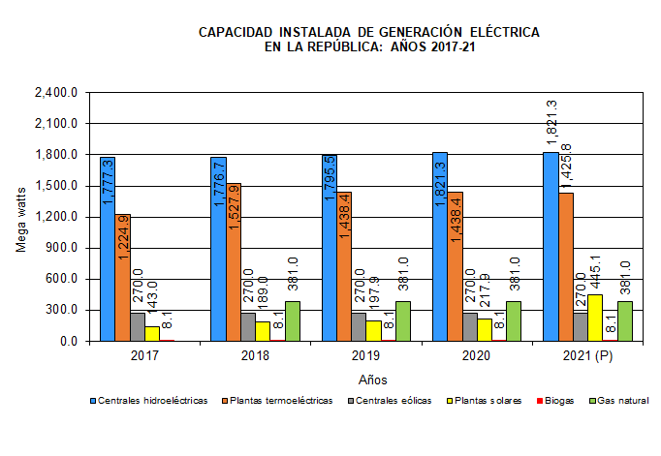
 | Año | Centrales hidroeléctricas | Plantas termoeléctricas | Centrales eólicas | Plantas solares | Biogas | Gas natural
 | 2016 | 1,768.7 | 1,234.7 | 270.0 | 89.3 | 8.1
 | 2017 | 1,777.3 | 1,224.9 | 270.0 | 143.0 | 8.1
 | 2018 | 1,776.7 | 1,527.9 | 270.0 | 189.0 | 8.1 | 381.0
 | 2019 | 1,795.5 | 1,438.4 | 270.0 | 197.9 | 8.1 | 381.0
 | 2020 | 1,821.3 | 1,438.4 | 270.0 | 217.9 | 8.1 | 381.0
 | 2021 (P) | 1,821.3 | 1,425.8 | 270.0 | 445.1 | 8.1 | 381.0

